List1
Příloha č. 2_zadávací dokumentace
Nákup obalů na likvidaci infekčního odpadu pro ONN a.s.

 | Cenová nabídka, podklady pro hodnocení

Název položky |  | Požadavky splňuje (ANO/NE) | Jednotka | Množství jednotek za 12 měsíců | Cena za 1ks v Kč bez DPH | Cena za 1 ks s DPH v Kč | Cena celkem za 12 měsíců v Kč bez DPH | Cena celkem za 48 měsíců v Kč bez DPH
Pytel na infekční odpad o objemu 120 l: |  |  | 1 ks | 146,000 |  |  | - Kč | - Kč
recyklovaný Low denzity polyethylen (LDPE)
rozměr 70 x 110 cm
síla stěn 0,1 mm=100µm
dvojité sváry stěn
barva žlutá s potiskem*
spňuje požadavky na výrobek ve smyslu mezinárodních předpisů pro přepravu nebezpečých věcí pro dopravu železniční RID a silniční ADR
* VZOR tisku |  | 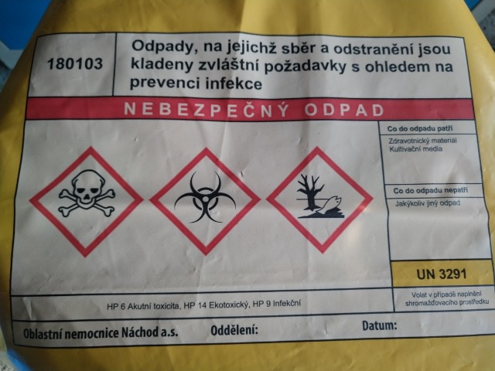
Tato příloha bude tvořit přílohu Rámcové kupní smlouvy.
Prohlašujeme, že jsme si před podáním nabídky vyjasnili všechny potřebné technické údaje, které jednoznačně vymezují množství a druh požadovaných služeb a dodávek v souvislosti s plněním této veřejné zakázky.
Dále prohlašujeme, že souhlasíme se zadávacími podmínkami uvedenými zadavatelem v zadávací dokumentaci a se zveřejněním všech náležitostí budoucího smluvního vztahu (vlastní smlouvy, podmínky kupní smlouvy vážící se na předmět plnění, množstevní bonusy a podobné) a že poskytneme veškeré nezbytné informace pro naplnění povinnosti zadavatele stanovené Zákonem.
Dále prohlašujeme, že jsme ekonomicky i finančně způsobilí splnit tuto veřejnou zakázku.
Toto prohlášení činíme na základě své jasné, srozumitelné, svobodné a omylu prosté vůle a jsme si vědomi všech následků plynoucích z uvedení nepravdivých údajů.

V…........................dne…...................
 |  |  |  | ….................................................................................................
 |  |  |  | podpis osoby oprávnění jednat jménem účastníka

